Sheet2
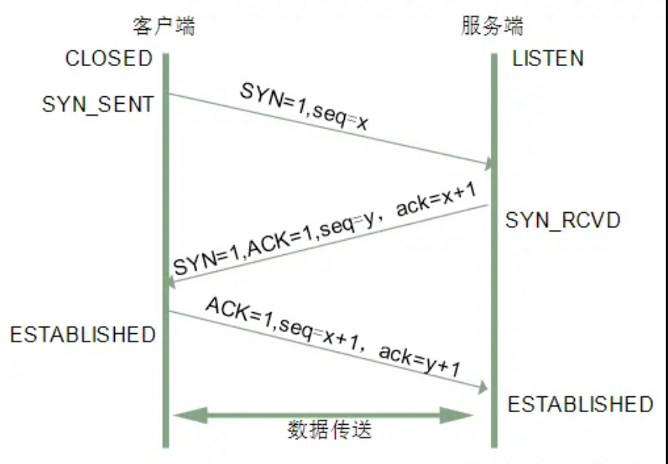 | 四次挥手的过程如下： 第一次挥手：客户端发送一个 FIN 报文，报文中会指定一个序列号。此时客户端处于 FIN_WAIT1 状态。 即发出连接释放报文段（FIN=1，序号seq=u），并停止再发送数据，主动关闭TCP连接，进入FIN_WAIT1（终止等待1）状态，等待服务端的确认。
 | 第二次挥手：服务端收到 FIN 之后，会发送 ACK 报文，且把客户端的序列号值 +1 作为 ACK 报文的序列号值，表明已经收到客户端的报文了，此时服务端处于 CLOSE_WAIT 状态。 即服务端收到连接释放报文段后即发出确认报文段（ACK=1，确认号ack=u+1，序号seq=v），服务端进入CLOSE_WAIT（关闭等待）状态，此时的TCP处于半关闭状态，客户端到服务端的连接释放。客户端收到服务端的确认后，进入FIN_WAIT2（终止等待2）状态，等待服务端发出的连接释放报文段。
 | 第三次挥手：如果服务端也想断开连接了，和客户端的第一次挥手一样，发给 FIN 报文，且指定一个序列号。此时服务端处于 LAST_ACK 的状态。 即服务端没有要向客户端发出的数据，服务端发出连接释放报文段（FIN=1，ACK=1，序号seq=w，确认号ack=u+1），服务端进入LAST_ACK（最后确认）状态，等待客户端的确认。
 | 第四次挥手：客户端收到 FIN 之后，一样发送一个 ACK 报文作为应答，且把服务端的序列号值 +1 作为自己 ACK 报文的序列号值，此时客户端处于 TIME_WAIT 状态。需要过一阵子以确保服务端收到自己的 ACK 报文之后才会进入 CLOSED 状态，服务端收到 ACK 报文之后，就处于关闭连接了，处于 CLOSED 状态。 即客户端收到服务端的连接释放报文段后，对此发出确认报文段（ACK=1，seq=u+1，ack=w+1），客户端进入TIME_WAIT（时间等待）状态。此时TCP未释放掉，需要经过时间等待计时器设置的时间2MSL后，客户端才进入CLOSED状态。

